药学部不锈钢家具需求明细
药学部不锈钢家具清单
序号 | 区域 | 名称 | 图片 | 规格尺寸（mm) | 数量 | 单位 | 描述 | 单价 | 总价
1 | 换鞋区 | 换鞋柜 | 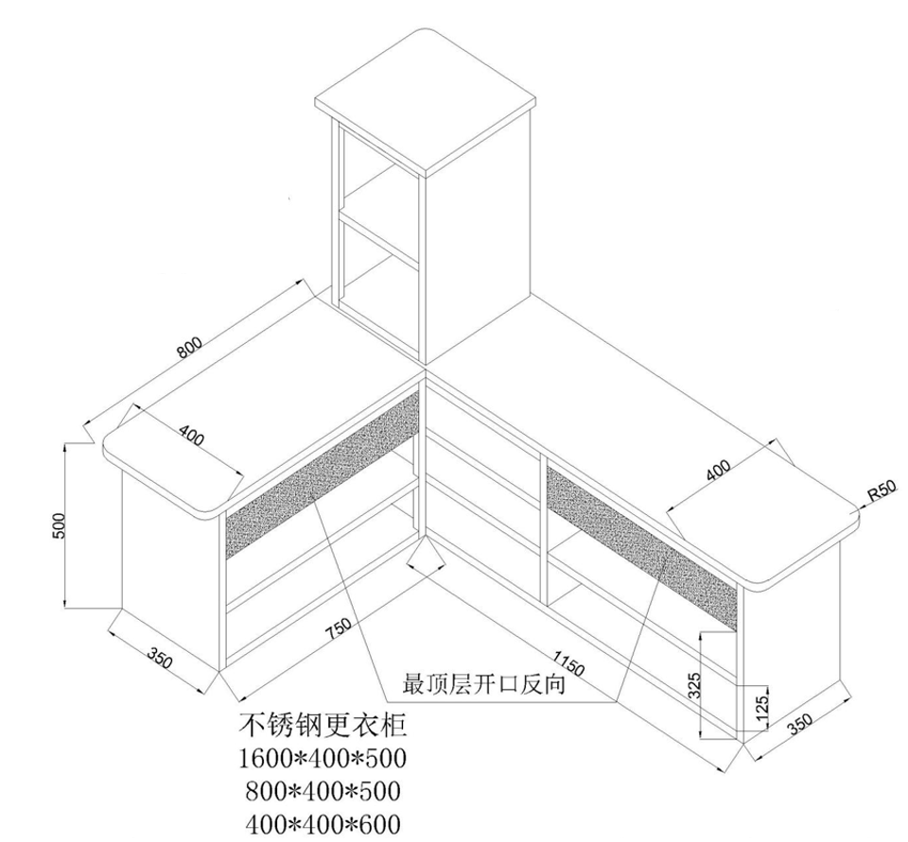 | W1600D1200H500 W400D400H600 | 1 | 组 | 304不锈钢材质，厚底不低于1.2mm.整体L型布局，分3层，底部2层为正向敞格，顶部一层背向敞格，带加强筋。柜顶配MFC顶板，整体结构稳固，可坐人 | 9,355.00 | ￥9,355.00
2 | 男一更 | 更衣柜 |  | W1200D400H1800 | 1 | 组 | 1.0厚304不锈钢材质，敞格设计，每个格间带识别编号，分上下两层 更衣凳采用304不锈钢结构，W560D400H550 厚度不低于1.2mm，顶部配MFC顶板，底部敞格设计，带储物功能，结构稳定 | 10,510.00 | ￥10,510.00
3 | 缓冲间 | 衣物收纳架 |  | W500D300H800 | 1 | 组 | 结构说明:以下不锈钢材质均为304材质 1、上圈，下圈，四角立柱采用直径22mm*1.2mm不锈钢圆管。2、上下框架中间立柱，底部框架横:拉成采用直径16mm1.2mm不锈钢圆管。 3、框架底部设置四个不锈钢圆腿， 离地100mm。 4、每个衣物收纳架配置一个灰色帆布袋，采用粘扣连接，拆装连接方便。 | 1,225.00 | ￥1,225.00
4 | 男二更 | 更衣柜 |  | W1000D400H1800 | 1 | 组 | 304不锈钢材质，1.0厚，敞格设计，每个格间带识别编号 配400*400*550更衣凳1.2厚，带MFC顶板 | 8,660.00 | ￥8,660.00
5 | 女一更 | 更衣柜 |  | W900D400H1800 | 1 | 组 | 304不锈钢材质1.0厚，敞格设计，每个格间带识别编号，分上下两层，配400*400*550更衣凳1.2厚，带MFC顶板 | 8,430.00 | ￥8,430.00
6 | 缓冲间 | 衣物收纳架 |  | W500D300H800 | 1 | 组 | 结构说明:以下不锈钢材质均为304材质 1、上圈，下圈，四角立柱采用直径22mm*1.2mm不锈钢圆管。2、上下框架中间立柱，底部框架横:拉成采用直径16mm1.2mm不锈钢圆管。 3、框架底部设置四个不锈钢圆腿， 离地100mm。 4、每个衣物收纳架配置一个灰色帆布袋，采用粘扣连接，拆装连接方便。 | 1,225.00 | ￥1,225.00
7 | 女二更 | 更衣柜 |  | W900D400H1800 | 1 | 组 | 1.0厚304不锈钢材质，敞格设计，每个格间带识别编号 | 6,005.00 | ￥6,005.00
8 |  | 座凳 |  | W560D560H550 | 1 | 组 | 1.2厚304不锈钢结构，顶部配MFC顶板，底部敞格设计，带储物功能，结构稳定 | 1,615.00 | ￥1,615.00
9 | 洗瓶间 | 推车 | 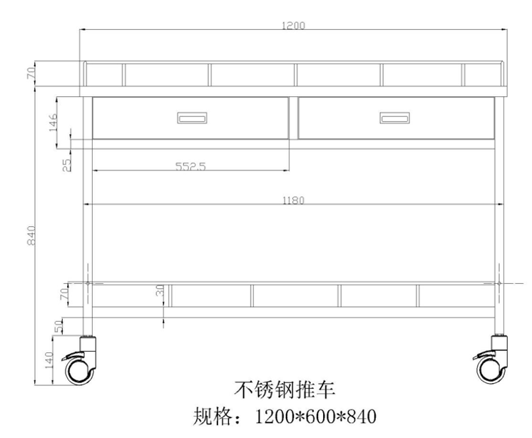 | W1200D600H840 | 1 | 组 | 技术说明:以下不锈钢材质均为304材质 1.框架立柱:25*25*1.2mm不锈钢管焊接。 2.层板、抽屉采用1.2mm不锈钢拉丝板，层板焊死，底部焊接加强筋，保证强度。 3.脚轮采用直径100mm静音防撞脚轮，四只脚轮均带刹车。 4.车体上层台面底部设置两个抽屉，抽屉采用三节无声滚珠滑轨，不锈钢扣手。 5.车体上台面设置三面围栏，下台面设置三面围栏，围栏采用直径10mm不锈钢冷拉棒。 | 6,580.00 | ￥6,580.00
10 | 口服液灌装间 | 货架 |  | W1000D400H2000 | 1 | 组 | 技术说明:以下不锈钢材质均为304材质 1.框架立柱:1.5mm,不锈钢拉丝板;2.横梁:25*38*1.2mm不锈钢拉丝板，内部加托角; 3.隔板:1.0mm,不锈钢拉丝板，共5层，可调节，加装承重带. | 8,060.00 | ￥8,060.00
11 | 暂存间 | 货架 |  | W1340D600H2000 | 1 | 组 | 技术说明:以下不锈钢材质均为304材质 1.框架立柱:1.5mm,不锈钢拉丝板;2.横梁:25*38*1.2mm不锈钢拉丝板，内部加托角; 3.隔板:1.0mm,不锈钢拉丝板，共5层，可调节，加装承重带. | 9,355.00 | ￥9,355.00
12 | 实验生产间 | 储物柜 |  | W900D600H800 | 1 | 组 | 技术说明:以下不锈钢材质均为304材质 1.框架采用1.0mm，不锈钢拉丝板;台面采用1.0mm，不锈钢拉丝板。 2.柜体上层为2个抽屉，下层为一组对开门，内部配1块调节层板，上下间距可调。3.层板、采用1.0mm，不锈钢拉丝板折弯焊接，配有承重带， | 6,350.00 | ￥6,350.00

